経験年数の入力
連絡

入力例：
生活相談員の場合は...
常勤1人+非常勤1人で合計2人
職員の実人数の合計と、経験年数が入力されている人数の合計が同じにならないと、 『経験年数別の従業員人数の合計が各職種ごとの実人数と一致しません。』と エラーが出て県へ提出ができません。
 | 各職種ごとの実人数

各職種ごとの人数の合計と、経験年数を入れている人の合計が同じであることを確認して下さい。

 | 経験年数別の従業員の人数の合計を出します。
入力例：
生活相談員の経験年数は、
常勤は5年から10年が1人+非常勤は1年から3年が1人 合計2人

今いる職員の経験年数です。

今いる職員の経験年数です。

 |  | 沖縄タイム・エージェント

登録状況確認
介護サービス情報の公表 報告状況の確認方法

○介護サービス情報の報告にあたり、沖縄県に報告がなされているかの確認方法は以下のとおりです。
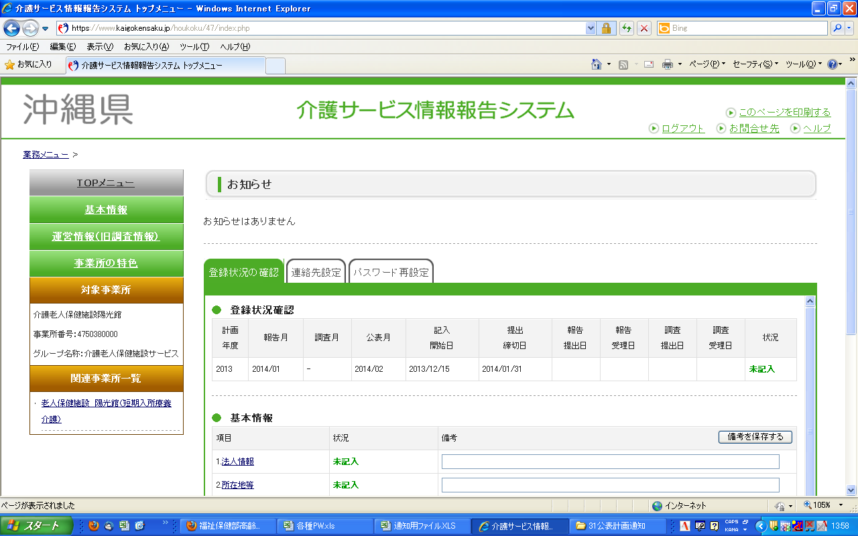

①報告システムログイン後の画面
または
②左側の”業務メニュー”の「TOPメニュー」をクリック
登録状況の確認画面が表示されます。

「状況」欄の内容により報告が完了したかどうか確認します。

 | 状況欄の状況 |  | 報告状況
 | ①「未記入」 | → | × | まだ記入していない状態です。
 | ②「記入中」 | → | × | 現在記入している（一時保存）状態です。
 | ③「記入済」 | → | × | すでに記入した状態です。（報告はまだ）
 | ④「提出済」 | → | ○ | 提出（報告）を完了した状態です。
 | ⑤「差戻し」 | → | × | 提出（報告）後、内容に疑義があるため、差戻した状態です。
 | ⑥「登録制限中」 | → | × | 記入できない状態。（記入開始日になると記入可能）
 | ⑦「受理済」 | → | ○ | 提出（報告）後、沖縄県が受理した状態です。
 | ⑧「公表済」 | → | ○ | 提出（報告）後、沖縄県が受理し、公表した状態です。
 | ⑨「提出取消」 | → | × | 事業者の理由により提出（報告）を取消した状態です。
 | ⑩「受理取消」 | → | × | 何らかの理由で都道府県が受理を取消した状態です。
 | ⑨「非公表」 | → | × | 何らかの理由で公表していない状態です。

